关系图
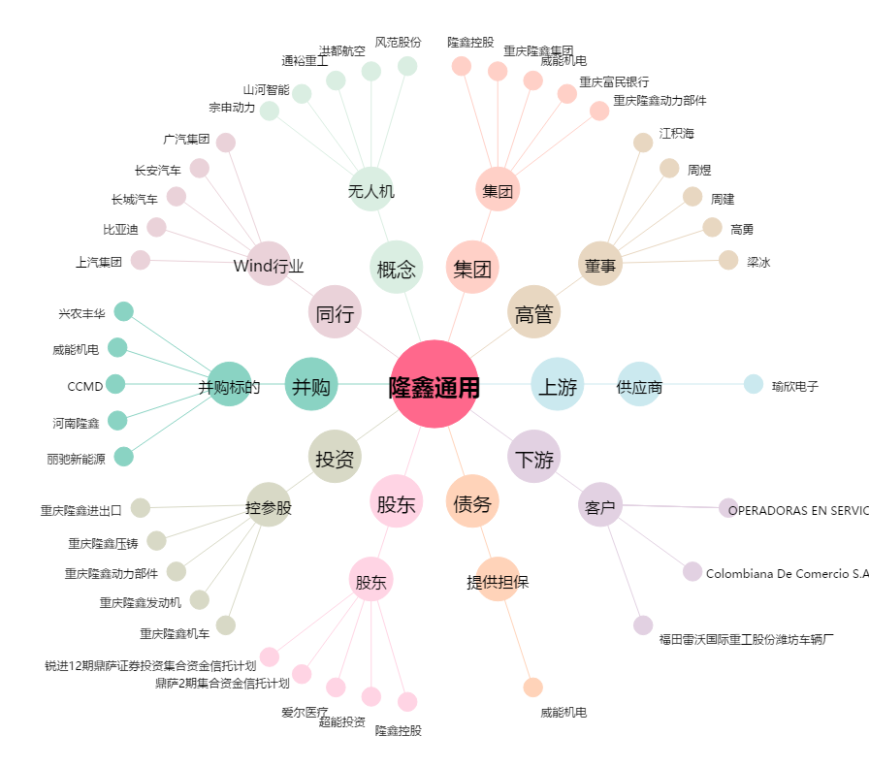
隆鑫通用[603766.SH] - 关系概览图

